信用交易
融资融券市场交易数据统计(2024-08-08)


标的证券 | 融资融券余额（亿元） | 融资余额（亿元） | 融券余额（亿元） | 融资买入额（亿元） | 融资融券规模变化（亿元） | 融资余额增幅(‰) | 融券余额增幅(%)
统计数据 | 14,247.17 | 14,052.66 | 184.16 | 469.58 | -20.25 | -1.04 | -2.93

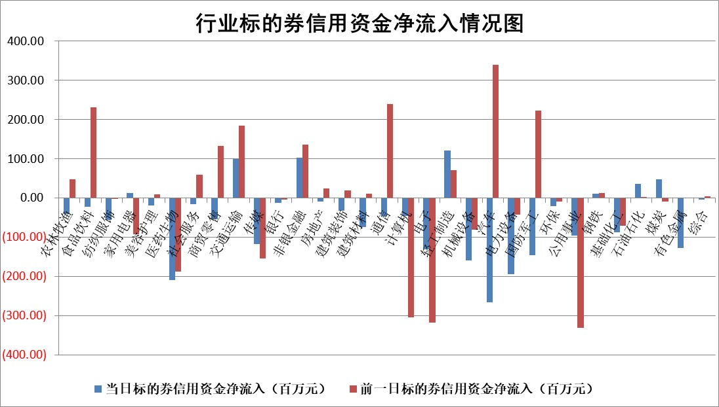

 |  |  |  |  |  |  |  | 2

 |  |  |  |  |  |  |  | 5
标的基金代码 | 标的基金简称 | 融资余额/市值(%) | 融资余额增幅(%) | 融资买入额/成交金额(%) | （融资余额净增额-融券余额净增额）/市值(‱) | 融券余额降幅(%) | ABS[（融资余额净增额-融券余额净增额）/市值净增额-1](%)
159902 | 华夏中小板ETF | 0.00 | 0.00 | 0.00 | 0.00 | 0.00 | 100.00
159915 | 易方达创业板ETF | 2.62 | 7.35 | 345363.83 | 17.97 | 0.41 | 140.60
159919 | 嘉实沪深300ETF | 0.66 | -0.24 | 7.18 | -0.13 | 0.78 | 100.93
159920 | 华夏恒生ETF | 38.18 | -0.26 | 17.06 | -9.77 | -0.39 | 125.09
159922 | 嘉实中证500ETF | 0.68 | 4.18 | 4.59 | 20.61 | 20.55 | 28.99
159925 | 南方沪深300ETF | 0.37 | 13.31 | 2.23 | 4.22 | -0.12 | 64.01
159928 | 消费ETF | 1.21 | 4.93 | 7.66 | 5.63 | -1.71 | 96.65
159934 | 易方达黄金ETF | 85.92 | -0.34 | 1.49 | -29.68 | 0.00 | 685.42
159939 | 全指信息技术ETF | 0.96 | 5.51 | 53.25 | 5.03 | 0.00 | 100.00
159940 | 全指金融地产ETF | 0.12 | 0.10 | 0.00 | 0.01 | 0.00 | 99.97
159995 | 半导体芯片ETF | 2.73 | 1.15 | 205.19 | 3.25 | 1.35 | 90.88
159997 | 天弘中证电子ETF | 2.54 | 2.24 | 28.99 | 5.56 | -0.61 | 90.78
159998 | 天弘中证计算机主题ETF | 0.96 | 2.32 | 0.23 | 2.19 | 0.00 | 104.36
510050 | 华夏上证50ETF | 3.56 | 0.13 | 449.67 | 0.58 | 8.22 | 99.43
510180 | 华安上证180ETF | 0.47 | -0.06 | 0.38 | 0.02 | 18.83 | 99.90
510880 | 华泰柏瑞红利ETF | 0.38 | -10.45 | 1.28 | -4.47 | -0.36 | 121.32
510900 | 易方达恒生H股ETF | 46.13 | -0.05 | 1.42 | -2.18 | 0.00 | 102.86
511010 | 5年期国债ETF | 6.29 | -0.34 | 0.11 | -2.14 | 0.00 | 75.42
511380 | 可转债及可交换债券ETF | 1.90 | 2.52 | 127.44 | 4.66 | 0.00 | 86.77
512000 | 全指证券ETF | 8.57 | -0.15 | 15.22 | -0.18 | 13.01 | 100.35
512010 | 沪深300医药卫生ETF | 6.19 | -0.27 | 109.40 | -2.09 | -15.70 | 105.97
512070 | 沪深300非银ETF | 2.51 | -0.60 | 30.70 | -1.51 | 0.17 | 103.16
512400 | 南方中证申万有色金属ETF | 1.98 | -0.91 | 0.67 | -0.76 | 4.65 | 98.90
512580 | 广发中证环保产业ETF | 1.20 | 4.89 | 0.25 | 5.61 | 0.34 | 110.97
512660 | 国泰中证军工ETF | 2.72 | 1.02 | 13.89 | 17.26 | 46.49 | 108.10
512800 | 华宝中证银行ETF | 13.06 | 2.42 | 3.91 | 32.84 | 7.79 | 209.58
512980 | 广发中证传媒ETF | 2.13 | 5.91 | 487.13 | 11.88 | 0.17 | 114.02
515030 | 华夏中证新能源汽车ETF | 3.03 | 1.45 | 8.18 | 4.39 | 0.43 | 110.71
515050 | 华夏中证5G通信主题ETF | 1.16 | -0.70 | 11.45 | -0.75 | 1.15 | 97.92
515070 | 华夏中证人工智能ETF | 3.56 | 1.07 | 13.76 | 4.01 | 0.60 | 110.86
标的股票比较指标 |  | 融资余额/流通A股市值(%) | 融资余额增幅(%) | 融资买入额/成交金额(%) | （融资余额净增额-融券余额净增额）/流通A股市值(‱) | 融券余额降幅(%) | ABS[（融资余额净增额-融券余额净增额）/流通A股市值净增额-1](%)
前十名标的个股 |  | 仁东控股 | 山东出版 | 岳阳兴长 | 联动科技 | 霍莱沃 | 中胤时尚
 |  | 雅博股份 | 顾家家居 | 纬德信息 | 科瑞思 | 复旦张江 | 美埃科技
 |  | 中研股份 | 欧派家居 | 顾家家居 | 万得凯 | 凌钢股份 | 泓博医药
 |  | 容百科技 | 古井贡酒 | 万通发展 | 腾达科技 | 我爱我家 | 冠龙节能
 |  | 纽泰格 | 睿智医药 | 飞科电器 | 精研科技 | 酒钢宏兴 | 星华新材
 |  | 齐峰新材 | 招标股份 | 包钢股份 | 招标股份 | 三钢闽光 | 凯旺科技
 |  | 东方通 | 华统股份 | 华设集团 | 安恒信息 | 华勤技术 | 晶升股份
 |  | 南都电源 | 诺瓦星云 | 聚胶股份 | 冠龙节能 | 柳钢股份 | 润达医疗
 |  | 元道通信 | 长盈通 | 惠博普 | 中捷精工 | 益客食品 | 剑桥科技
 |  | 华安鑫创 | 华秦科技 | 通宝能源 | 天银机电 | 美克家居 | 藏格矿业
后十名标的个股 |  | 海印股份 | 汇隆新材 | 广汇汽车 | 汇隆新材 | 荣盛发展 | 西山科技
 |  | 盛屯矿业 | 中胤时尚 | 四川成渝 | 永达股份 | 振东制药 | 中捷精工
 |  | 江苏舜天 | 飞沃科技 | 海印股份 | 恩威医药 | 麦澜德 | 爱克股份
 |  | 威创股份 | 永达股份 | 盛屯矿业 | 盛帮股份 | 安记食品 | 杰普特
 |  | 广电网络 | 洪都航空 | 江苏舜天 | 斯菱股份 | 西王食品 | 锋尚文化
 |  | 东旭光电 | 仙琚制药 | 威创股份 | 上海瀚讯 | 尔康制药 | 卓创资讯
 |  | 东旭蓝天 | 深圳新星 | 广电网络 | 飞沃科技 | 盟固利 | 张小泉 | ;
 |  | 易事特 | 航天科技 | 东旭光电 | 洪都航空 | 中红医疗 | 粤万年青
 |  | 鹏都农牧 | 九号公司 | 东旭蓝天 | 北自科技 | 阿特斯 | 太阳电缆
 |  | 中银绒业 | 盛美上海 | 易事特 | 夏厦精密 | 荃银高科 | 军信股份
说明：1.以上普通交易数据和信用交易数据皆以交易日收盘后数据为基准；2.上述标的证券总数据只计算标的证券市场总数据，不包括从标的证券中调出去标的证券数据，所以与交易所公布的总值略有不同； 3.上述行业采用申万一级行业分类；4.以上标的基金和标的个股中比较的6个指标值中：前5个（从左至右）为正向指标，值越大排名越靠前；第6个为逆向指标，值越小，排名越靠前；5.第6个指标中ABS[]表示求绝对值，其主要用于考量信用资金相对净流入对股价相对净变化的贡献程度；6.数据来源：wind，交易所。

 | 证券代码 | 新增融资余额 | 融资买入额 | 融资买入增幅前10
远大智能 | 002689 | 28175353 | 42268582 | 199%
亚太股份 | 002284 | 21555247 | 34242865 | 82%
赛诺医疗 | 688108 | 72122899 | 101076547 | 78%
湖南发展 | 000722 | 66023557 | 137112987 | 75%
柘中股份 | 002346 | 14584119 | 36845980 | 58%
国城矿业 | 000688 | 24683149 | 48240585 | 54%
兆新股份 | 002256 | 1985058 | 4066269 | 52%
凯美特气 | 002549 | 33806472 | 61340055 | 52%
华昌达 | 300278 | 13474542 | 19303225 | 48%
新华联 | 000620 | 27311937 | 39201759 | 43%

 | 证券代码 | 新增融资余额 | 融资买入额 | 融资买入增幅前10
兔宝宝 | 002043 | 73310337 | 89923983 | 334%
捷昌驱动 | 603583 | 26026415 | 31686727 | 262%
湘财股份 | 600095 | 94196837 | 132280449 | 252%
中谷物流 | 603565 | 49103883 | 60098371 | 234%
中青宝 | 300052 | 24215352 | 31377809 | 98%
顾家家居 | 603816 | 138518545 | 188424210 | 78%
喜临门 | 603008 | 31503289 | 48351944 | 77%
财信发展 | 000838 | 10831830 | 17666790 | 74%
苏州银行 | 002966 | 10578096 | 19143736 | 72%
金诚信 | 603979 | 23858538 | 36098133 | 60%

